Übersichtskarte Los 13
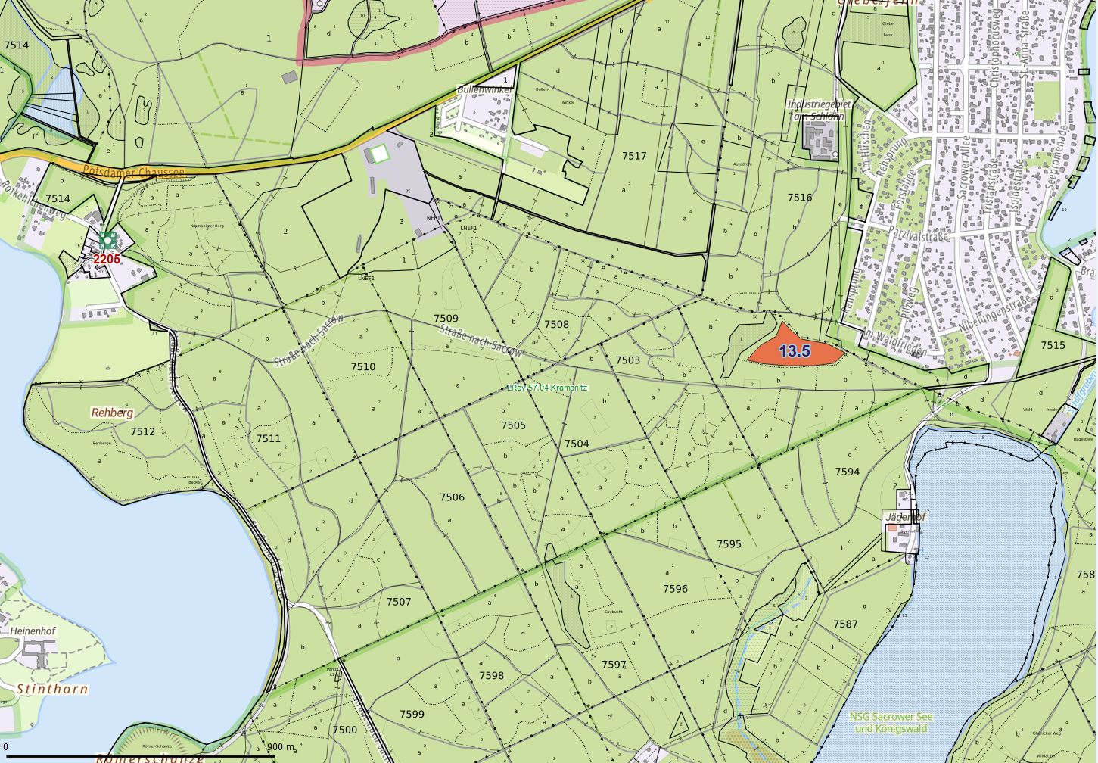
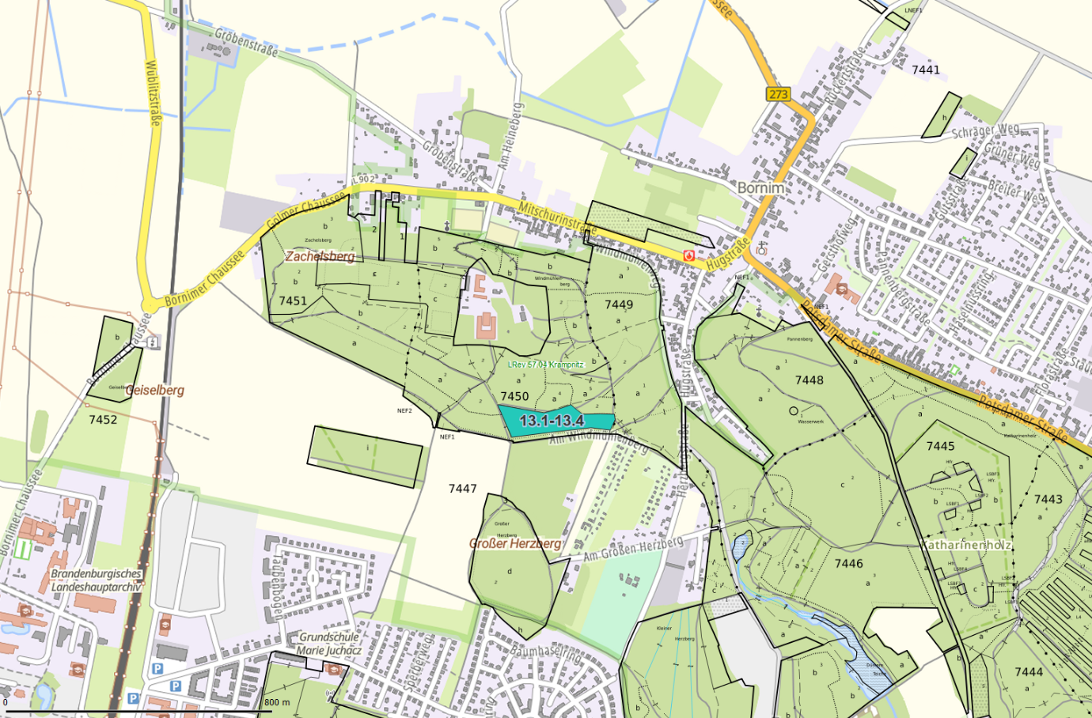
Übersichtskarte |  | Revier: | Krampnitz
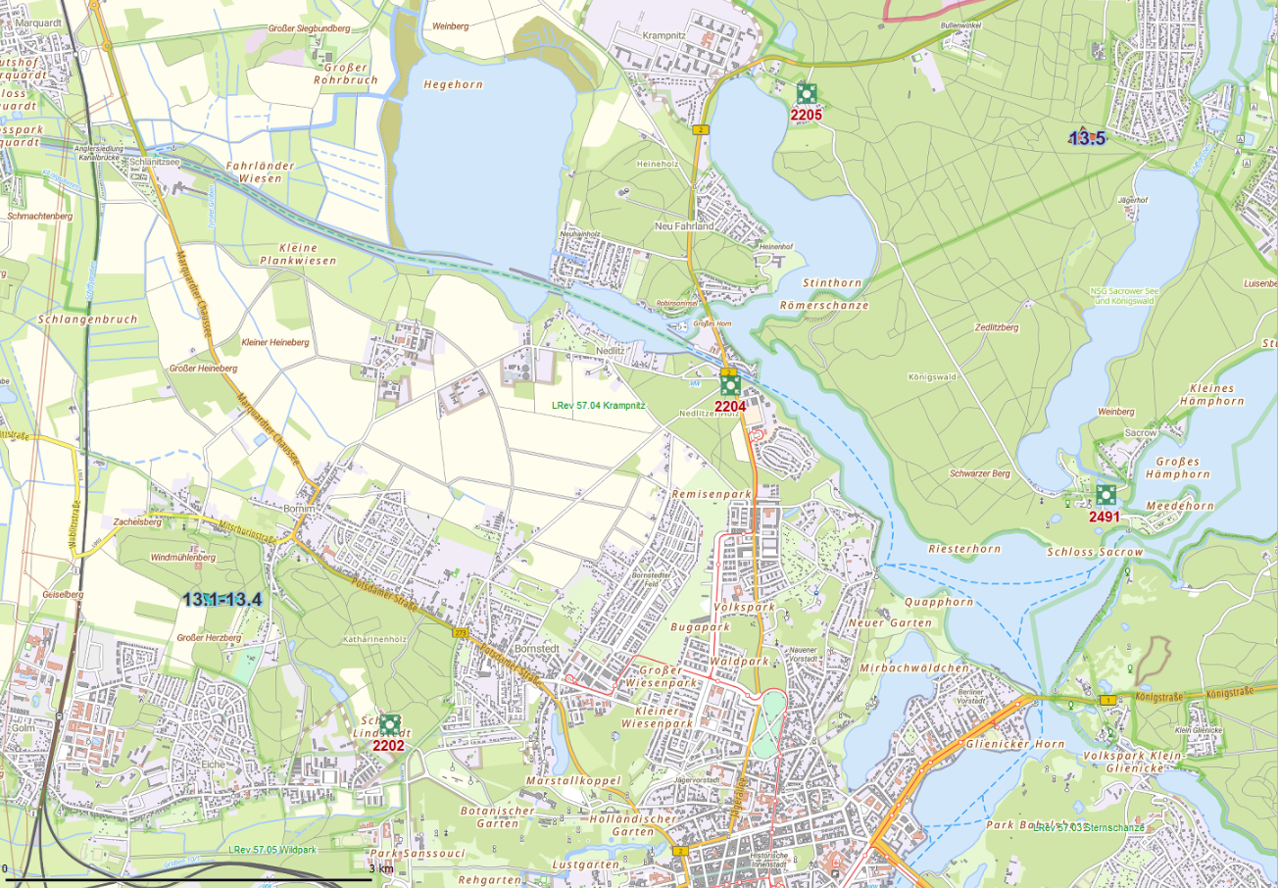

 | Rettungspunkt mit Nummer |  |  | Lage der Flächen
Detailkarte |  | Revier: | Krampnitz | Los: | 13

